Hoja1
Caso de uso: Pantalla Inicio | Historia de usuario: HU1
 | Actor: Usuario y Entidad de Salud | Depende de:
 | Descripción: intenfaz de la pantalla de inicio de la app
 | Criterio de Aceptación: -El Actor ingresa a la aplicación y visualiza el logo. -Debe haber la opción de cambiar de idioma la aplicación a inglés en caso de que sea necesario. -El usuario tiene las opciones de registro como usuario o indentidad de salud y la opción de iniciar usuario. (Redirigir dependiendo del la opción que escoja) -Dependiendo de la opción que escoja el sistema le arrojará un fomulario corto donde ingrese los datos necesarios para su registro o en el caso de ingreso los datos requeridos. -El Actor también debe ver el bontón de las "políticas y condiciones". -Redirigir a los usuarios o entidades de salud a un link donde puedan leer las "políticas y condiciones"
Elaborado por: Jonathan Bernal y Luis Blanco | Responsable: Jonathan Bernal y Luis Blanco | Version: 1.0

Caso de uso: Registro de usuario | Historia de usuario: HU2
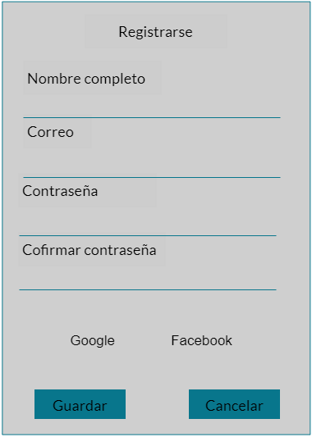 | Actor: Usuario | Depende de: HU1
 | Descripción: Registrase al sistema con la información requerida
 | Criterio de Aceptación: -El Actor ingresa a la aplicación el presiona el botón de registrar como usuario. -El sistema le arrojará un fomulario corto donde ingrese los datos: nombre, edad, género, correo, contraseña o registrarse con la cuenta de facebook o google. - Crear un formulario con los campos correo electrónico y contraseña(Campos con sus validaciones). -Una vez verificados los datos ingresados por el usuario, el sistema abre la pantalla principal de acuerdo al rol del actor. Al ser usuario podrá interactuar con el aplicativo poro no tendrá las misma funciones que "La entidad de salud". - Es necesaria la base de datos con la tabla de usuarios registrados en el sistema para que almacene la inforación de una nuevo usuario. - El sistema debe tener un checkbox para recordar la informacion ingresada en los campos del formulario. - Debe haber un botón para enviar el formulario y poder ingresar. - Debe haber un botón para cancerlar el proceso de registro.
Elaborado por: Jonathan Bernal y Luis Blanco | Responsable: Jonathan Bernal y Luis Blanco | Version: 1.0

Caso de uso: Ingresar a la aplicaicón. | Historia de usuario: HU3
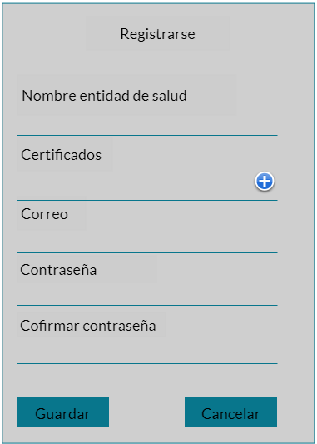 | Actor: Entidad de salud | Depende de: HU1
 | Descripción: Registrase al sistema con los respectivos documentos
 | Criterio de Aceptación: -El Actor ingresa a la aplicación el presiona el botón de registrar como entidad de salud. -El sistema le arrojará un fomulario corto donde ingrese los datos: nombre de la entidad de salud, certificados, dirección del correo, contraseña. -Una vez verificados los datos ingresados por la entidad de salud, el sistema abre la pantalla principal de acuerdo al rol del actor. Al ser entidad de salud podrá interactuar con el aplicativo pero no tendrá las misma funciones que "Usuario". - Es necesaria la base de datos con la tabla de usuarios registrados en el sistema para almacenar la información del nuevo usuario. - Crear un formulario con los campos correo electrónico y contraseña(Campos con sus validaciones). - Crear un checkbox para recordar la informacion ingresada en los campos del formulario. - Debe haber un botón para enviar el formulario y poder ingresar. - Debe haber un botón para cancerlar el proceso de registro.
Elaborado por: Jonathan Bernal y Luis Blanco | Responsable: Jonathan Beranl y Luis Blanco | Version: 1.0

Caso de uso: Inicio de sesión | Historia de usuario: HU4
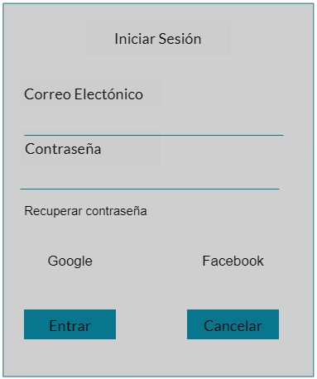 | Actor: Entidad de salud Y Usuario | Depende de:
 | Descripción: Iniciar sesión en el sistema con una cuenta y la contraseña
 | Criterio de Aceptación: -El Actor abre la aplicación el presiona el botón de ingresar. -El sistema le arrojará un fomulario corto donde ingrese los datos: correo electrónico, contraseña, o las opciones de ingresar con la ceunta Google o Facebook. - Crear un formulario con los campos correo electrónico y contraseña(Campos con sus validaciones). -Una vez verificados los datos ingresados, el sistema abre la pantalla principal de acuerdo al rol del actor. Al ser entidad de salud podrá interactuar con el aplicativo pero no tendrá las misma funciones que "Usuario". - Es necesaria la base de datos con la tabla de usuarios registrados en el sistema. - El sistema debe tener un checkbox para recordar la informacion ingresada en los campos del formulario. - Debe haber un botón para enviar el formulario para poder ingresar. "Entrar" - Debe haber un botón para recuperar contraseña.
Elaborado por: Jonathan Bernal y Luis Blanco | Responsable: Jonathan Bernal y Luis Blanco | Version: 1.0

Caso de uso: Contenido multimedia (vídeos). | Historia de usuario: HU5
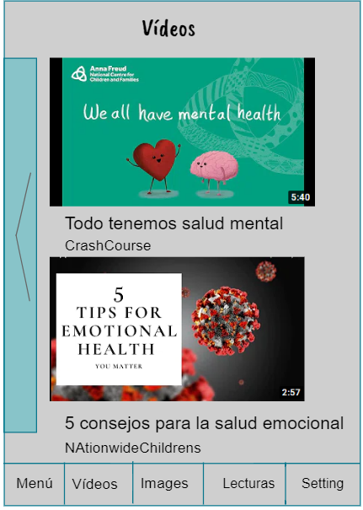 | Actor: Usuaio | Depende de:
 | Descripción: Interfaz con vídeos de pautas y consejos sobre la autoestima.
 | Criterio de Aceptación: - Al ingresar a la aplicación el actor puede buscar contenido multimedia de consejos dobre el control de las emociones dependiendo el tipo de contenido multimedia que busque. En este caso vídeos. - El sistema le arrojará una interfaz sobre los vídeos que den consejos de apoyo emocional. - Una vez arroje los vídeos el usuario podrá escoger el que desee y verlo. - Es necesaria la base de datos para guardar el registro de los vídeos que el usuario haya visto para recomendarle más contenido de ese estilo o de los creadores. - Debe haber una columna que se deslice para mostrar las configuraciones de usuario y la opción de agendar citas. - Debe haber los botones de redirección para cada módulo.
Elaborado por: Jonathan Bernal y Luis Blanco | Responsable: Jonathan Bernal y Luis Blanco | Version: 1.0

Caso de uso: Contenido multimedia (Imágenes). | Historia de usuario: HU6
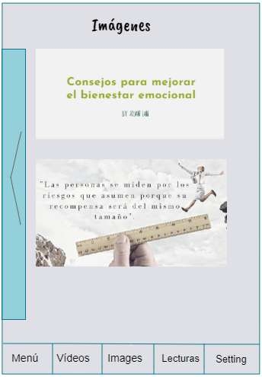 | Actor: Usuario | Depende de:
 | Descripción: Interfaz con imágenes de pautas y consejos sobre la autoestima.
 | Criterio de Aceptación: - Al ingresar a la aplicación el actor puede buscar contenido multimedia de consejos dobre el control de las emociones dependiendo el tipo de contenido multimedia que busque. En este caso imágenes. - El sistema le arrojará una interfaz sobre los imágenes que den consejos de apoyo emocional. - Una vez arroje las imágenes, el usuario podrá escoger la que desee y guardarla en el celular. - Es necesaria la base de datos para guardar las imágenes que el Usuario quiera. - Debe haberr una columna que se deslice para mostrar las configuraciones de usuario y la opción de agendar citas. - Debe haber los botones de redirección para cada módulo.
Elaborado por: Jonathan Bernal y Luis Blanco | Responsable: Jonathan Bernal y Luis Blanco | Version: 1.0

Caso de uso: imágenes que den consejos sobre el estrés | Historia de usuario: HU7
 | Actor: Usuario | Depende de:
 | Descripción: Una interfaz que tenga imágenes informativas sobre el estrés.
 | Criterio de Aceptación:Debo encontrar un listado de imágenes acerca del estrés, que sean publicadas por psicólogos o divulgadas en fragmentos de libros certificados para ayudar a la intelgiencia emocional. -Encontrar un interfaz donde encuentre un buscador donde me direccione a ver imagenes de estres. -visualizar una barra de las imagenes recomendadas sobre estres para poder seleccionar el que deseo. -visualizar una opcion donde me permita guardar las imagenes. -visiualizar un boton para ver las imaganes guardadas. - visualizar un boton que me lleve al menu principal. -botones para ir atras y adelante, que me visualice mas imagenes.
Elaborado por: Jonathan Bernal y Luis Blanco | Responsable: Jonathan Bernal y Luis Blanco | Version: 1.0

Caso de uso: Contenido multimedia (Lecturas). | Historia de usuario: HU8
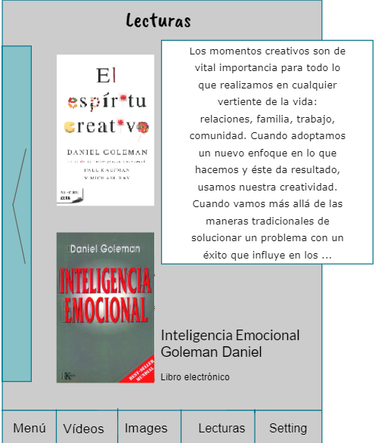 | Actor: Usuario | Depende de:
 | Descripción: Interfaz que contenga libros sobre las amociones y su manejo
 | Criterio de Aceptación: - Al ingresar a la aplicación el actor puede buscar contenido multimedia de consejos sobre el control de las emociones dependiendo el tipo de contenido multimedia que busque. En este caso "Lecturas". - El sistema le arrojará una interfaz sobre las lecturas que den consejos de apoyo emocional. Libros que sean gratis para leer y libros que puedan comprar. - Una vez que escoja el libro, se abrirá una pequeña pantalla donde muestre una pequeña introducción al libro. - El sistema guardará el avance del número de páginas que haya leído para que al momento de abrirlo nuevamente, se encuentre con la última página leída. - Es necesario un almacenamiento para guardar esa información y el funcinamiento fluya según lo dicho anteriormente. - Crear una columna que se deslice para mostrar las configuraciones de usuario y la opción de agendar citas. - Debe existir los botones de redirección para cada módulo. - Debe haber una puntuación para calificar qué tan interesante y satisfactorio es el libro.
Elaborado por: Jonathan Bernal y Luis Blanco | Responsable: Jonathan Bernal y Luis Blanco | Version: 1.0

Caso de uso: libros informativos sobre la depresión | Historia de usuario: HU9
 | Actor: Usuario | Depende de:
 | Descripción: Una interfaz que tenga fragmentos de libros informativos sobre la depresion.
 | Criterio de Aceptación: -Debo encontrar un listado de fragmentos de libros acerca de la depresión, que sean publicadas por psicólogos o fragmentos citados de libros divulgado. -poder seleccionar el que yo quiera y que se despliegue toda la información del documento seleccionado. -Encontrar un interfaz donde encuentre un boton donde me direccione a ver los libros. -Visualizar una barra donde puede seleccionar los libros. -Visualizar un boton donde me permita pasar de paginas. -Visualizar un botond de libros guardados.
Elaborado por: Jonathan Bernal y Luis Blanco | Responsable: Jonathan Bernal y Luis Blanco | Version: 1.0

Caso de uso: libros informativos sobre la depresión | Historia de usuario: HU10
 | Actor: Usuario | Depende de:
 | Descripción: Una interfaz que tenga fragmentos de libros sobre el estrés.
 | Criterio de Aceptación: -Debo encontrar un listado de fragmentos de libros acerca del estres, que sean publicadas por psicólogos o fragmentos citados de libros divulgado. -poder seleccionar el que yo quiera y que se despliegue toda la información del documento seleccionado. -Encontrar un interfaz donde encuentre un boton donde me direccione a ver los libros.--visualizar una barra donde puede seleccionar los libros. -visualizar un boton donde me permita pasar de paginas. -visualizar un botond de libros guardados.
Elaborado por: Jonathan Bernal y Luis Blanco | Responsable: Jonathan Bernal y Luis Blanco | Version: 1.0

Caso de uso: Agendar Citas | Historia de usuario: HU11
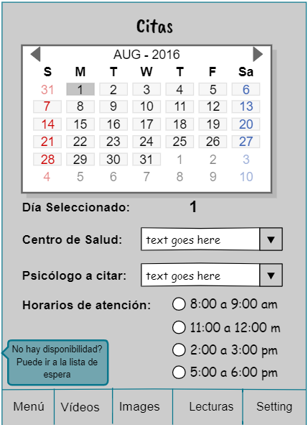 | Actor: Usuario | Depende de:
 | Descripción: Interfaz para agendar citas con psicólogos
 | Criterio de Aceptación: -El Actor ingresa al módulo de "Citas" para ver las opciones que hay. -Habrá un calendario donde muestre los días disponibles para la cita. -Al escoger el día, debe aparecer "día seleccionado", luego la opción de escocger el "centro de salud", "Psicólogo a citar" y deben aparecer los horarios de atención disponibles. - Crear un botón para guardar la cita. - Es necesaria la base de datos para guardar la cita que el usuario acaba de agendar. - Enviar una notificación al celular para recordar la hora, fecha, lugar de la cita y el psicólogo con el que se vaya a tener la reunión. - Debe existir un botón para ir a lista de esperar en caso de que no haya disponibilidad de citas. - Mostrar un mensaje para avisar que el usuario está en la lista de espera.
Elaborado por: Jonathan Bernal y Luis Blanco | Responsable: Jonathan Bernal y Luis Blanco | Version: 1.0

Caso de uso: Lista de entidades de salud | Historia de usuario: HU12
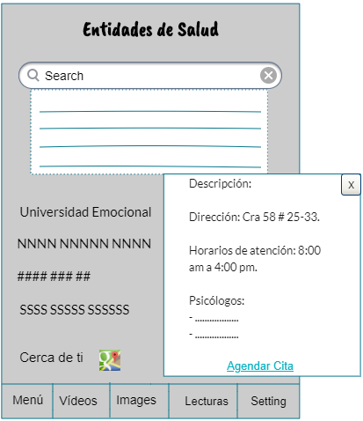 | Actor: Usuario | Depende de:
 | Descripción: Interfaz con vídeos que aconseja sobre la inseguridad
 | Criterio de Aceptación: - El Actor ingresa a la aplicación el presiona el botón "Entidades de Salud". - El sistema lo llevará a una interfaz con en listado de las Entidades de salud que están registradas. - Una vez allí, el Actor podrá buscar por medio de la barra de búsqueda alguna entidad de salud o ver el listado debajo de. - Al seleccionar el nombre de una Entidad de salud, el sistema le arrojará una ventana donde muestre la dirección, los horarios de atención, psicólogos que laboran allí, una breve descripción y el botón "Agendar Cita" por si el actor está interesado. - Si el actor presiona el botón "Agendar Citas", el sistema debe redirijirlo a la interfaz "Citas". - Debe haber un enlace que redirección al actor a ver los contros especialistas cerca de su recidencia. "Cerca de ti" y debe estar el logo de "GoogleMaps" - Debe haber un botón (X) para salir de la descripción y poder seguir en la búsqueda. - Debe existir los botones de redirección para cada módulo.
Elaborado por: Jonathan Bernal y Luis Blanco | Responsable: Jonathan Bernal y Luis Blanco | Version: 1.0

Caso de uso: Búsqueda rápida | Historia de usuario: HU13
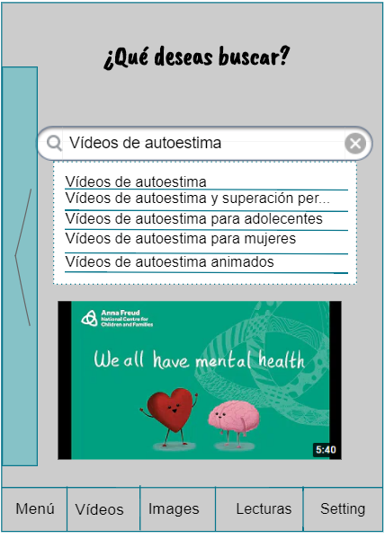 | Actor: Usuario | Depende de:
 | Descripción: barra de búsqueda para encontrar de manera rápida la información deseada.
 | Criterio de Aceptación: - El Actor ingresa a la aplicación y podrá obtener una búsqueda rápida por medio de la "Barra de búsqueda". - Debe haber una barra donde pueda buscar todo tipo de información con base a lo que haya en la aplicación. - El sistema me debe arrojar resultados en base a los criterios de búsqueda. - El sistema me debe sugerir otras opciones basadas a la búsqueda. - Debe haber una columna que se deslice para mostrar las configuraciones de usuario y la opción de agendar citas. - Debe haber los botones de redirección para cada módulo.
Elaborado por: Jonathan Bernal y Ernesto Blanco | Responsable: Jonathan Bernal y Ernesto Blanco | Version: 1.0

Caso de uso: Notificaciones | Historia de usuario: HU14
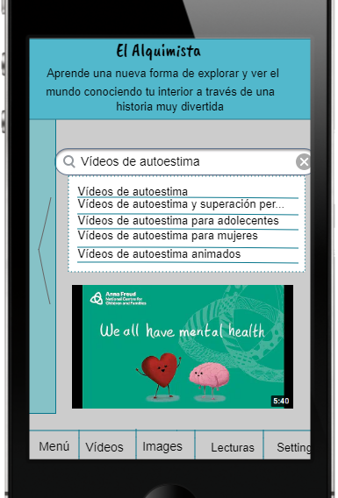 | Actor: Usuario | Depende de:
 | Descripción: Enviar notificaiones de la app al celular de consejos, mensajes de ánimo, y apoyo,
 | Criterio de Aceptación: -El sistema debe enviarme notificaciones recomendando un libro, vídeo, o imágenen para ver el contenido. - También deberá enviar mensajes de ánimo, motivación y apoyo todos los días. - Debe aparecer una barra en la parte superior del celular siempre en la mañana, que sean de motivación, apoyo,o fragmentos pequeños de libros. - El usuario podrá quitar la notificación deslizando hacia arriba o entrar directamente al contenido presionando la barra. - Crear una columna que se deslice para mostrar las configuraciones de usuario y la opción de agendar citas. - Debe haber los botones de redirección para cada módulo.
Elaborado por: Jonathan Bernal y Ernesto Blanco |  | Version: 1.0

Caso de uso: pantalla principal | Historia de usuario: HU15
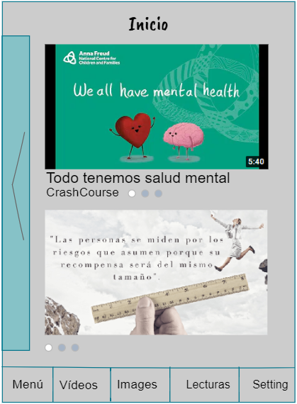 | Actor: Usuario | Depende de:
 | Descripción: Una interfaz donde encuentre todo tipo de contenido que haya en la app
 | Criterio de Aceptación: - El actor entra a la aplicación y se econtrará con la pantalla de "Inicio". - El sistema debe mostrarle vídeos, imágenes, fragmentos de libros y mostrar el nombre de los diseñadores. - Debe haber un botón de tres puntos en los cuales al presionar, se abrirá una ventana emergente con las opciones: Guardar, Compartir en. - Debe existir una columna que se deslice para mostrar las configuraciones de usuario y la opción de agendar citas. - Debe existir los botones de redirección para cada módulo.
Elaborado por: Jonathan Bernal y Ernesto Blanco | Responsable: Jonathan Bernal y Ernesto Blanco | Version: 1.0

Caso de uso: Página principal | Historia de usuario: HU16
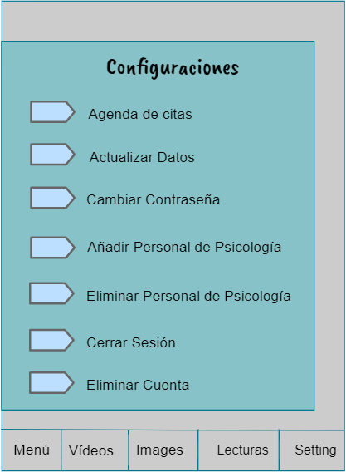 | Actor: Entidad de Salud | Depende de:
 | Descripción: Una interfaz donde encuentre todo tipo de contenido que haya en la app
 | Criterio de Aceptación: - El actor entra a la aplicación y deslizará la barra de "Configuraciones". - El sistema debe mostrarle las respectivas opciones para poder cambiar, o modificar datos. - Las opciones son: Agenda de citas, actualizar datos, cambiar contraseña, añadir personal de psicología, eliminar personal de psicología, cerrar cesión, eliminar cuenta. - Debe una columna que se deslice para mostrar las configuraciones del Actor. - Debe existir los botones de redirección para cada módulo.
Elaborado por: Jonathan Bernal y Ernesto Blanco | Responsable: Jonathan Bernal y Ernesto Blanco | Version: 1.0

